Ohje
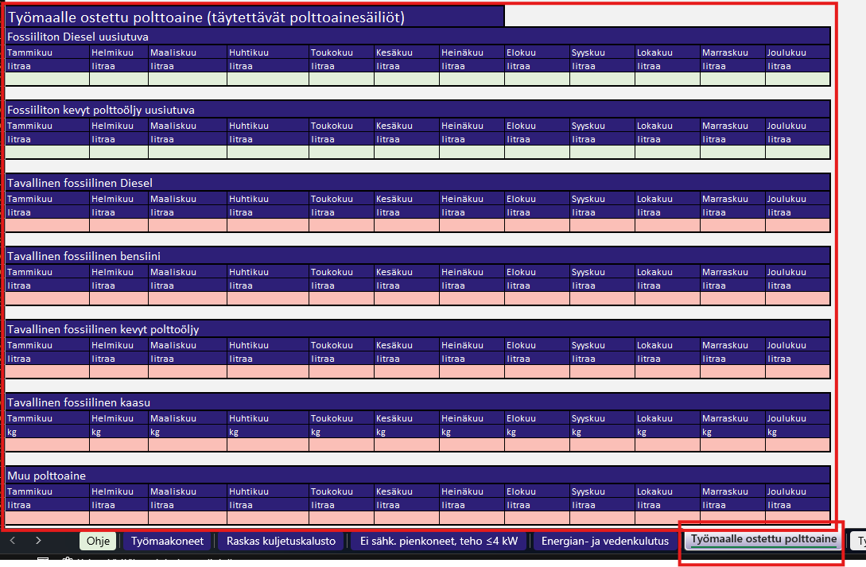
 |  | Versio 11.3.2026

 | Ohjeet
1. | Kalustoluetteloa täytetään projektissa kalenterivuosittain. Täyttäminen aloitetaan aina projektin alussa ja tiedot täytetään koko projektin ajalta.
2. | Kalenterivuoden vaihtuessa kalustoluettelon täyttämisestä vastuussa oleva henkilö luo uuden tyhjän Kalustoluettelo-Excelin tulevan vuoden seurantaa varten. Edellisen vuoden kalustoluettelon toteuma kirjataan uuteen kalustoluetteloon, jotta pystytään seuraamaan projektin kumulatiivista toteumaa.
3. | Käyttettävä kalusto täydennetään välilehdelle Työmaakoneet, työsivu (kuva 1). Taulukkoon kirjataan työkoneen merkki, malli, käyttötunnit sekä polttoaineen kulutus litroina. Taulukkoa aletaan täyttää heti, kun työkone on otettu käyttöön työmaalla.
4. | Työkone kirjataan projektin aikana yhden kerran välilhedelle Työmaakoneet, työsivu, ja sen käyttö kirjataan kuukausittain samalle riville. Täytettävät tiedot siirtyvät automaattisesti Työmaakoneet-välilehdelle (kuva 2).
6. | Loput vaadittavat tiedot työmaakoneista kirjataan Työmaakoneet -välilehdelle sarakkeisiin vuosimalli, rekisterinumero, koneluokka, pääasiallinen käyttötarkoitus projektilla, raportointivuosi sekä vastuuhenkilö (kuva 2). Huom! Yhteensä edellisten vuosien toteuma kohtaan kirjataan edellisen tai edellisten vuosien Excelien Yhteensä projektin kumulatiivinen toteuma, millä seurataan projetkin kokonaismääriä. Sama periaate koskee muös Energian- ja vedenkulutusta sekä Työmaalle ostettua polttoainetta.
7. | Samaa periaatetta sovelletaan myös raskaiden kuljetusajoneuvojen sekä ei-sähköisten työkoneiden tietojen täyttämiseen.
8. | Energian- ja vedenkulutuksen sekä työmaille ostettujen polttoaineiden määrät täytetään suoraa niille nimetyille välilehdille (kuva 3 ja kuva 4.)
9. | Epäselvässä tilanteessa tarkasta ohjeet Kaupunkiliikenne Päästöttömät työmaat green deal -sitoumus tai ole yhteydessä Kaupunkiliikenteen projektipäällikköön.
10. | Kaupunkiliikenne käyttää kerättävää tietoa omaan raportointiinsa, minkä vuoksi käytettävän tiedon ajantasaisuus ja oikeellisuus on tärkeää. Urakoitsija on sitoutunut tarjousvaiheessa toimimaan Kaupunkiliikenteen Päästöttömät työmaat Green Deal -sitoumuksen vaatimusten (2026) mukaisesti.
11. | Tiedot kerätään kaikilta Kaupunkiliikenteen projekteilta. Pääurakoitsija vastaa tiedon keräämisestä oman toiminnan ja aliurakoitsijoilta osalta sekä tiedon oikeellisuudesta. Jos havaitset Excelissä puutteita ja kehitysehdotuksia, voit laittaa viestiä vastuullisuus@kaupunkiliikenne.fi
Kuva 1.
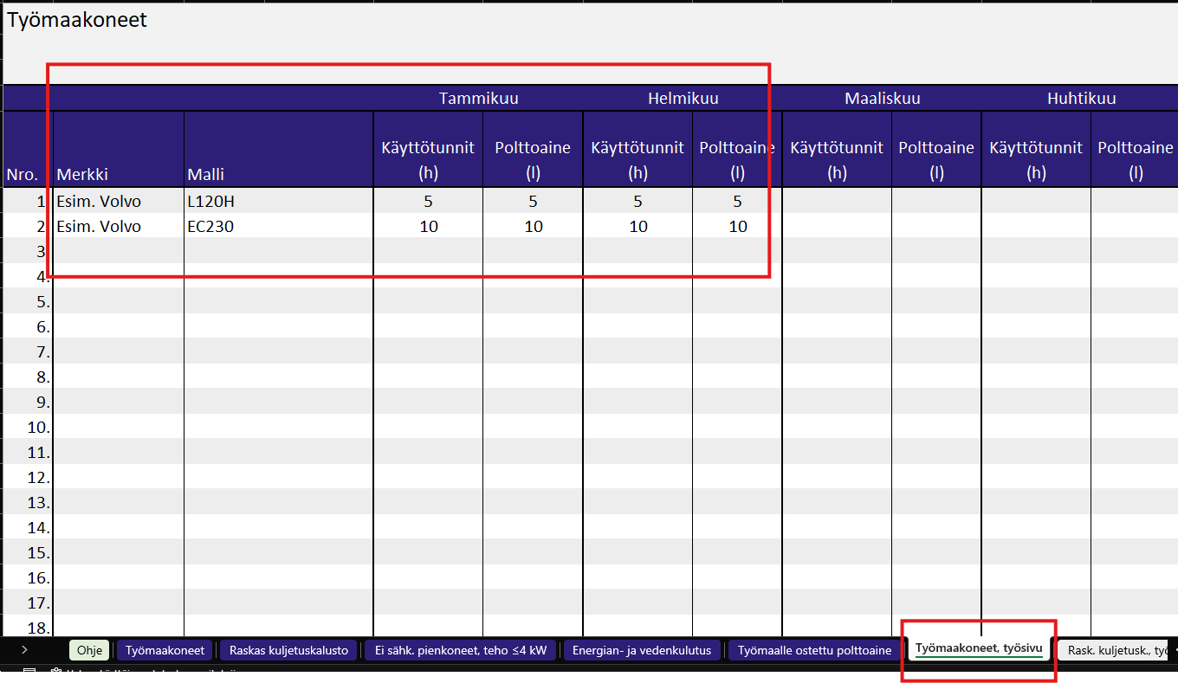

Kuva 2.
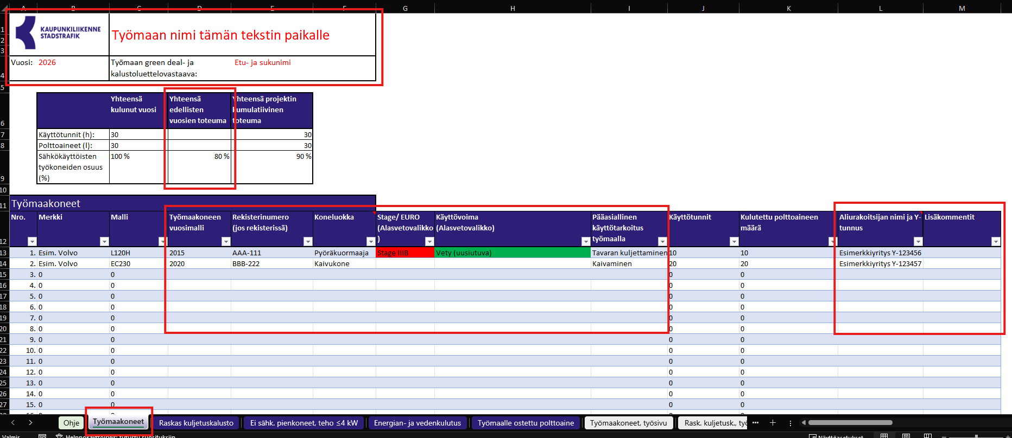

Kuva 3.
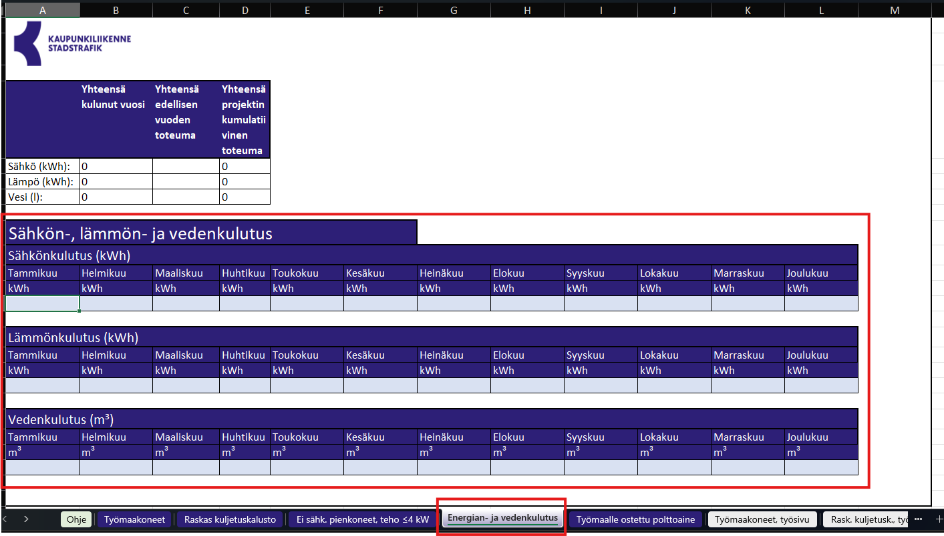

Kuva 4.

